行政事業レビューシート
※平成３１年以降の表記は、新元号に読み替えることとする。
 |  |  |  |  |  |  |  |  |  |  |  |  |  |  |  |  |  |  |  |  |  |  |  | 事業番号 |  |  |  |  |  | 0138
平成３１年度行政事業レビューシート |  |  |  |  |  |  |  |  |  |  |  |  |  |  |  |  |  |  |  |  |  |  | （ | 厚生労働省 |  |  |  |  |  |  |  |  | ）
事業名 |  |  | 肝炎研究基盤整備事業 |  |  |  |  |  |  |  |  |  |  |  | 担当部局庁 |  |  |  |  | 健康局 |  |  |  |  |  |  |  | 作成責任者
事業開始年度 |  |  | 平成２１年度 |  |  |  |  | 事業終了 （予定）年度 |  |  |  |  | 終了予定なし |  | 担当課室 |  |  |  |  | がん・疾病対策課肝炎対策推進室 |  |  |  |  |  |  |  | 室長：大場 寛之
会計区分 |  |  | 一般会計
根拠法令 （具体的な 条項も記載） |  |  | 肝炎対策基本法 第18条第1項及び第2項 |  |  |  |  |  |  |  |  |  |  |  | 関係する 計画、通知等 |  |  |  |  | -
主要政策・施策 |  |  | 医療分野の研究開発関連、高齢社会対策、子ども・若者育成支援、少子化社会対策、男女共同参画 |  |  |  |  |  |  |  |  |  |  |  | 主要経費 |  |  |  |  | 社会保障
事業の目的 （目指す姿を簡潔に。3行程度以内） |  |  | 肝炎についての研究は、各地の研究施設等において行われているが、それぞれ独自に行われ、研究の重複や必要な研究への取組不足などの問題が生じていることから、国立感染症研究所において、研究の方向性の調整、研究成果の情報収集・解析・公開、研究者の育成を行う。また、研修会を通して、各地の研究施設に所属する若手研究者に情報共有の場を提供し、国内の肝炎研究の底上げとネットワーク形成を図る。
事業概要 （5行程度以内。別添可） |  |  | 国立感染症研究所において、研究成果の情報収集・解析・公開、研究者の育成等を行う。 ・ウイルス肝炎データベースの構築 ・若手研究者育成研修の実施 ・肝炎に関する研究情報収集及び研究者や専門医を対象として情報の発信
実施方法 |  |  | 委託・請負
予算額・ 執行額 （単位:百万円） |  |  |  |  |  |  |  |  |  | 28年度 |  |  |  | 29年度 |  |  |  |  | 30年度 |  |  |  |  |  | 31年度 |  |  |  | 32年度要求
 |  |  | 予算の状況 |  | 当初予算 |  |  |  |  | 29 |  |  |  | 29 |  |  |  |  | 29 |  |  |  |  |  | 29
 |  |  |  |  | 補正予算 |  |  |  |  | - |  |  |  | - |  |  |  |  | - |  |  |  |  |  | -
 |  |  |  |  | 前年度から繰越し |  |  |  |  | - |  |  |  | - |  |  |  |  | - |  |  |  |  |  | -
 |  |  |  |  | 翌年度へ繰越し |  |  |  |  | - |  |  |  | - |  |  |  |  | - |  |  |  |  |  | -
 |  |  |  |  | 予備費等 |  |  |  |  | - |  |  |  | - |  |  |  |  | - |  |  |  |  |  | -
 |  |  |  |  | 計 |  |  |  |  | 29 |  |  |  | 29 |  |  |  |  | 29 |  |  |  |  |  | 29 |  |  |  | 0
 |  |  | 執行額 |  |  |  |  |  |  | 28 |  |  |  | 28 |  |  |  |  | 28
 |  |  | 執行率（％） |  |  |  |  |  |  | 97% |  |  |  | 97% |  |  |  |  | 97%
 |  |  | 当初予算＋補正予算に対する執行額の割合（％） |  |  |  |  |  |  | 97% |  |  |  | 97% |  |  |  |  | 97%
平成31・32年度 予算内訳 （単位：百万円） |  |  | 歳出予算目 |  |  |  |  |  |  | 31年度当初予算 |  |  |  | 32年度要求 |  |  |  |  | 主な増減理由
 |  |  | 健康対策関係業務庁費 |  |  |  |  |  |  | 15
 |  |  | 社会保障関係情報化業務庁費 |  |  |  |  |  |  | 12
 |  |  | 委員等旅費 |  |  |  |  |  |  | 1
 |  |  | 諸謝金 |  |  |  |  |  |  | 0
 |  |  | 計 |  |  |  |  |  |  | 29 |  |  |  | 0
成果目標及び 成果実績 （アウトカム） |  |  | 定量的な成果目標 |  |  |  |  |  |  | 成果指標 |  |  |  |  |  |  | 単位 |  |  | 28年度 |  |  | 29年度 |  |  | 30年度 |  | 中間目標 |  |  | 目標最終年度
 |  |  |  |  |  |  |  |  |  |  |  |  |  |  |  |  |  |  |  |  |  |  |  |  |  |  |  | - |  | 年度 | 31 | 年度
 |  |  | 若手研究者育成研修受講者の研究論文作成数を前年度実績以上とすること |  |  |  |  |  |  | 若手研究者育成研修受講者の研究論文作成数 |  |  |  |  | 成果実績 |  | 件 |  |  | 12 |  |  | 10 |  |  | 19 |  | - |  |  | -
 |  |  |  |  |  |  |  |  |  |  |  |  |  |  | 目標値 |  | 件 |  |  | 10 |  |  | 12 |  |  | 10 |  | - |  |  | 19
 |  |  |  |  |  |  |  |  |  |  |  |  |  |  | 達成度 |  | ％ |  |  | 120 |  |  | 80 |  |  | 190 |  | - |  |  | -
根拠として用いた 統計・データ名 （出典） |  |  | 肝炎研究基盤整備事業報告書

成果目標及び 成果実績 （アウトカム） |  |  | 定量的な成果目標 |  |  |  |  |  |  | 成果指標 |  |  |  |  |  |  | 単位 |  |  | 28年度 |  |  | 29年度 |  |  | 30年度 |  | 中間目標 |  |  | 目標最終年度
 |  |  |  |  |  |  |  |  |  |  |  |  |  |  |  |  |  |  |  |  |  |  |  |  |  |  |  | - |  | 年度 | 31 | 年度
 |  |  | ウイルス肝炎データベースの収集論文数を前年度実績以上とすること |  |  |  |  |  |  | ウイルス肝炎データベースの収集論文数 |  |  |  |  | 成果実績 |  | 件 |  |  | 31,431 |  |  | 37,776 |  |  | 42,764 |  | - |  |  | -
 |  |  |  |  |  |  |  |  |  |  |  |  |  |  | 目標値 |  | 件 |  |  | 5,577 |  |  | 31,431 |  |  | 37,776 |  | - |  |  | 42,764
 |  |  |  |  |  |  |  |  |  |  |  |  |  |  | 達成度 |  | ％ |  |  | 564 |  |  | 120 |  |  | 113 |  | - |  |  | -
根拠として用いた 統計・データ名 （出典） |  |  | 肝炎ウイルス文献情報データベース

活動指標及び 活動実績 （アウトプット） |  |  | 活動指標 |  |  |  |  |  |  |  |  |  |  |  |  |  | 単位 |  |  | 28年度 |  |  | 29年度 |  |  | 30年度 |  | 31年度 活動見込 |  |  | 32年度 活動見込
 |  |  | ウイルス肝炎データベースの運用 |  |  |  |  |  |  |  |  |  |  |  | 活動実績 |  | 件 |  |  | 3 |  |  | 3 |  |  | 5 |  | -
 |  |  |  |  |  |  |  |  |  |  |  |  |  |  | 当初見込み |  | 件 |  |  | 3 |  |  | 3 |  |  | 3 |  | 3
活動指標及び 活動実績 （アウトプット） |  |  | 活動指標 |  |  |  |  |  |  |  |  |  |  |  |  |  | 単位 |  |  | 28年度 |  |  | 29年度 |  |  | 30年度 |  | 31年度 活動見込 |  |  | 32年度 活動見込
 |  |  | 肝炎ウイルスセミナーの開催 |  |  |  |  |  |  |  |  |  |  |  | 活動実績 |  | 回 |  |  | 5 |  |  | 5 |  |  | 6 |  | -
 |  |  |  |  |  |  |  |  |  |  |  |  |  |  | 当初見込み |  | 回 |  |  | 5 |  |  | 5 |  |  | 5 |  | 5
単位当たり コスト |  |  | 算出根拠 |  |  |  |  |  |  |  |  |  |  |  |  |  | 単位 |  |  | 28年度 |  |  | 29年度 |  |  | 30年度 |  | 31年度活動見込
 |  |  | 単位当たりコスト ＝ Ｘ ／ Ｙ Ｘ：「平成○年度の補助金（執行額）」 Ｙ：「平成○年度のデータベースの運用数」 |  |  |  |  |  |  |  |  |  |  |  | 単位当たり コスト |  | 円 |  |  | 4,212,000 |  |  | 4,212,000 |  |  | 2,527,200 |  | 4,161,667
 |  |  |  |  |  |  |  |  |  |  |  |  |  |  | 計算式 |  | X/Y |  |  | 12,636,000／3 |  |  | 12,636,000／3 |  |  | 12,636,000/5 |  | 12,485,000/3
単位当たり コスト |  |  | 算出根拠 |  |  |  |  |  |  |  |  |  |  |  |  |  | 単位 |  |  | 28年度 |  |  | 29年度 |  |  | 30年度 |  | 31年度活動見込
 |  |  | 単位当たりコスト ＝ Ｘ ／ Ｙ Ｘ：「平成○年度の補助金（執行額）」 Ｙ：「平成○年度の肝炎ウイルスセミナーの開催数」 |  |  |  |  |  |  |  |  |  |  |  | 単位当たり コスト |  | 円 |  |  | 3,289,000 |  |  | 3,288,200 |  |  | 2,740,167 |  | 3,312,000
 |  |  |  |  |  |  |  |  |  |  |  |  |  |  | 計算式 |  | X/Y |  |  | 16,445,000／5 |  |  | 16,441,000/5 |  |  | 16,441,000/6 |  | 16,560,000/5
政策評価、新経済・財政再生計画との関係 | 政策評価 | 政策 | Ⅰ-5 感染症など健康を脅かす疾病を予防・防止するとともに、感染者等に必要な医療等を確保すること
 |  | 施策 | Ⅰ-5-1 感染症の発生・まん延の防止を図ること
 |  | 測定指標 | 定量的指標 |  |  |  |  |  |  |  |  |  |  |  |  |  | 単位 |  |  | 28年度 |  |  | 29年度 |  |  | 30年度 |  | 中間目標 |  |  | 目標年度
 |  |  |  |  |  |  |  |  |  |  |  |  |  |  |  |  |  |  |  |  |  |  |  |  |  |  |  | - |  | 年度 | 毎 | 年度
 |  |  | 都道府県における肝炎対策に関する数値目標を含んだ計画等の策定数（肝炎対策推進室調べ） |  |  |  |  |  |  |  |  |  |  |  | 実績値 |  | 件 |  |  | 47 |  |  | 47 |  |  |  |  | - |  |  | -
 |  |  |  |  |  |  |  |  |  |  |  |  |  |  | 目標値 |  | 件 |  |  | 47 |  |  | 47 |  |  | 47 |  | - |  |  | 47
 |  |  | 定性的指標 |  |  |  |  |  |  |  | 目標 |  |  |  |  |  | 目標年度 |  |  | 施策の進捗状況（目標）

 |  |  | - |  |  |  |  |  |  |  | - |  |  |  |  |  | - |  |  | -

 |  |  |  |  |  |  |  |  |  |  |  |  |  |  |  |  |  |  |  | 施策の進捗状況（実績）
 |  |  |  |  |  |  |  |  |  |  |  |  |  |  |  |  |  |  |  | -

 |  | 本事業の成果と上位施策・測定指標との関係
 |  | 国立感染症研究所において、肝疾患に関する研究の方向性の調整、研究成果の情報収集・解析・公開、研究者の育成を行うことにより、研究基盤を整備することで、肝炎研究分野の推進が図られ、肝炎の発生・まん延の防止に繋がる。

 | 新経済・財政再生計画改革工程表 2018 | 取組事項 | 分野： |  |  | -
 |  | KPI (第一階層） | ＫＰＩ （第一階層） |  |  |  |  |  |  |  |  |  |  |  |  |  | 単位 |  |  | 計画開始時 |  |  | 30年度 |  |  | 31年度 |  | 中間目標 |  |  | 目標最終年度
 |  |  |  |  |  |  |  |  |  |  |  |  |  |  |  |  |  |  |  | - | 年度 |  |  |  |  |  |  | - |  | 年度 | - | 年度
 |  |  | - |  |  |  |  |  |  |  |  |  |  |  | 成果実績 |  | - |  |  | - |  |  | - |  |  | - |  | - |  |  | -
 |  |  |  |  |  |  |  |  |  |  |  |  |  |  | 目標値 |  | - |  |  | - |  |  | - |  |  | - |  | - |  |  | -
 |  |  |  |  |  |  |  |  |  |  |  |  |  |  | 達成度 |  | ％ |  |  | - |  |  | - |  |  | - |  | - |  |  | -
 |  | KPI (第二階層） | ＫＰＩ （第二階層） |  |  |  |  |  |  |  |  |  |  |  |  |  | 単位 |  |  | 計画開始時 |  |  | 30年度 |  |  | 31年度 |  | 中間目標 |  |  | 目標最終年度
 |  |  |  |  |  |  |  |  |  |  |  |  |  |  |  |  |  |  |  | - | 年度 |  |  |  |  |  |  | - |  | 年度 | - | 年度
 |  |  | - |  |  |  |  |  |  |  |  |  |  |  | 成果実績 |  | - |  |  | - |  |  | - |  |  | - |  | - |  |  | -
 |  |  |  |  |  |  |  |  |  |  |  |  |  |  | 目標値 |  | - |  |  | - |  |  | - |  |  | - |  | - |  |  | -
 |  |  |  |  |  |  |  |  |  |  |  |  |  |  | 達成度 |  | ％ |  |  | - |  |  | - |  |  | - |  | - |  |  | -
 |  | 本事業の成果と取組事項・KPIとの関係
 |  | -

事業所管部局による点検・改善
 | 項 目 |  |  |  |  |  |  |  |  |  |  |  |  |  |  |  |  |  | 評 価 |  | 評価に関する説明
国費投入の必要性 | 事業の目的は国民や社会のニーズを的確に反映しているか。 |  |  |  |  |  |  |  |  |  |  |  |  |  |  |  |  |  | ○ |  | 肝炎研究成果の情報収集・解析、研究者の育成等を行い、研究基盤を整備することで、肝炎研究の促進を図り、成果を国民に還元することが出来る。また、本事業の実施に当たっては、国費の投入が必要不可欠である。
 | 地方自治体、民間等に委ねることができない事業なのか。 |  |  |  |  |  |  |  |  |  |  |  |  |  |  |  |  |  | ○ |  | 本事業は、我が国の肝炎研究の推進を目的とした基盤整備事業であり、肝炎研究１０カ年戦略の中で肝炎研究の中核的機関として位置づけられている国立感染症研究所において、本事業を実施することは適当である。
...
 |  | 144 |  |  |  |  |  |  | 平成23年度 |  |  | 122 |  |  |  | 平成24年度 |  |  |  | 97 |  |  |  |  |  |  | 平成25年度 |  | 108
 |  | 118 |  |  |  |  |  |  | 平成27年度 |  |  | 126 |  |  |  | 平成28年度 |  |  |  | 123 |  |  |  |  |  |  | 平成29年度 |  | 0127
 |  | 厚生労働省 |  | ( |  |  | 0135 |  |  | )
 |  |  | ※平成30年度実績を記入。執行実績がない新規事業、新規要求事業については現時点で予定やイメージを記入。

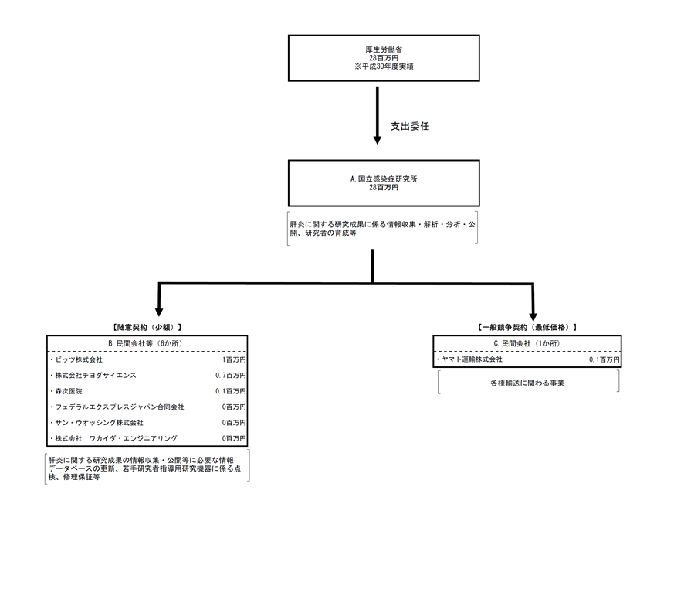

 |  |  | A.国立感染症研究所 |  |  |  |  |  |  |  |  |  |  |  |  |  |  | B.ビッツ株式会社
 |  |  | 費 目 |  |  |  | 使 途 |  |  |  |  |  |  |  | 金 額 (百万円） |  |  | 費 目 |  |  |  | 使 途 |  |  |  |  |  |  |  |  | 金 額 (百万円）
 |  |  | 人件費 |  |  |  | 賃金、保険料 |  |  |  |  |  |  |  | 22 |  |  | 雑役務費 |  |  |  | ウイルス性肝炎研究情報データベース更新 |  |  |  |  |  |  |  |  | 1
 |  |  | 消耗品費 |  |  |  | 研究用資材等購入費、報告書の印刷製本費 |  |  |  |  |  |  |  | 2
 |  |  | 役務費 |  |  |  | ウイルス性肝炎研究情報データベース更新等の代金等 |  |  |  |  |  |  |  | 2
 |  |  | 備品購入費 |  |  |  | マイクロ冷却遠心機、パソコン等購入費 |  |  |  |  |  |  |  | 2
 |  |  | 旅費 |  |  |  | 肝炎ウイルス研修会出席等旅費 |  |  |  |  |  |  |  | 0
...

